Hadoop分布式存储于运算 知识点大纲
《Hadoop分布式存储和运算》知识点大纲
请老师根据以下要点对本课程所含知识点进行拆分： 1.本课程用于在职学生（成函、自考、网院等），难度略低于本科生教学要求。 2.每讲10-15分钟，并围绕其准备授课内容。 3.每一讲最后一页为小结页，需要您对该知识点进行简要总结，帮助学生对本讲重难点进行把握。 4.每讲需要配题5-8道（以选择题、判断为主，以计算、问答为辅） 每章需要配题15道（选择题与非选择题，比例是课程特点而定） 每门课题库数量不少于400道
主讲教师简介 | Josh
课程简介 | Hadoop分部署存储和运算技术已经发展了十几年，现已经成为大数据产业中的基础性技术。学习和深入理解Hadoop技术成为每一个计算机工程相关从业人员必须要掌握的技能之一。
教学目标 | 学习Hadoop基础技术，深入了解HDFS、MapReduce和Hadoop生态圈中相关组件。
参考教材 | Hadoop权威指南
课程章节 | 知识点 | 预计时长 （10-15min) | PPT页数 | 习题 | 备注
导论 | 对本门课程进行概述
第一章 Hadoop概述 | 本章学习目标
 | Hadoop概述与发展历史
 | Hadoop 搭建前准备
 | Hadoop集群安装
 | 本章小结
第二章 Hadoop分布式文件系统HDFS | 本章学习目标
 | hdfs基本特征与架构
 | hdfs读写数据过程
 | hdfs基本的操作命令
 | NameNode和DataNode内部逻辑
 | Hadoop3.0 高可用（HA）
 | IDEA搭建hadoop开发环境
 | hdfs java编程接口- 读写文件
 | hdfs java编程接口- 删除文件
 | 本章小结
第三章 Yarn资源管理 | 本章学习目标
 | Yarn资源管理架构
 | Yarn任务调度
 | 资源管理的高可用（HA）
 | Hadoop Yarn上的计算框架
 | Mapreduce与Yarn
 | 本章小结
第四章 分布式计算框架MapReduce | 本章学习目标
 | 1. MapReduce基本架构和编程模型
 | MapReduce工作过程
 | YARN 和 MapReduce的关系
 | MapReduce中的序列化机制
 | MapReduce主要组件与编程接口
 | MapReduce基础程序设计
 | MapReduce编程wordcount
 | MapReduce编程TopK
 | 9. MapReduce 编程排序
 | 本章小结
第五章 MapReduce高级程序设计 | 本章学习目标
 | 定制数据输入和输出
 | 定制分区
 | 组合MapReduce
 | MapReduce程序优化
 | 本章小结
第六章 MapReduce编程案例 | 本章学习目标
 | 使用MapReduce实现PageRank算法
 | 使用MapReduce实现协同过滤推荐算法
 | 使用MapReduce实现大规模城市路径规划算法

 | 本章小结
第七章 Hadoop生态圈Hive | 本章学习目标
 | Hadoop中运行SQL程序
 | Hive基础与安装
 | Hive数据定义语句，数据操作语句
 | Hive高级技术
 | 本章小结
第八章 Hadoop生态圈Spark | 本章学习目标
 | Spark基础与安装
 | scala编程基础
 | RDD特性
 | RDD操作
 | Spark架构
 | Spark任务运行机制
 | Spark算子操作
 | Spark编程基础-wordcount
 | Spark编程基础-second sort
 | DataFrame与DataSet
 | DataFrame编程wordcount与second sort
 | DataFrame常用编程案例
 | 本章小结
第九章 Hadoop生态圈工具Kafka | 本章学习目标
 | kafka的架构
 | kafka的安装与运行
 | kafka内部结构与运行机制
 | 基于API的kafka读写开发
 | 本章小结
第十章 Spark-Streaming实时处理 | 本章学习目标
 | Spark Streaming概念与原理
 | streaming应用开发-hdfs源
 | streaming应用开发-kafka源
 | Reids缓存数据介绍
 | Redis数据库读写API
 | kafka-streaming-redis开发实战
 | 本章小结
第十一章 SparkMLlib机器学习 | 本章学习目标
 | Spark实现PageRank算法
 | Spark实现基于用户相似的电影推荐
 | Spark实现基于物品相似的的电影推荐
 | Spark实现基于ALS的电影推荐
 | 本章小结
1、 全篇讲解可以用一些小案例或者几个比较大的案例贯穿整门课，这样，课程不至于枯燥； 2、 建议老师可以在每个章节前面加一个学习目标（比如，学完这个知识点，我能解决什么问题）； 3、 具体的学习目标可以结合岗位分析来写。（可以参考：大数据初中高职业标准汇总） 4、我们把课程定在Hadoop生态圈和分布式存储 5、流计算技术是我们二期的课程，暂时不讲，这门课我们不讲计算，只讲分布式存储和生态圈。 6,、因为Hadoop太大了，您修改出您最擅长的 7、教学目标需要再明确，

1. 加了一些案例讲解，每章小结一半时间总结概念，一半总结案例 2. 每章节加了学习目标 3. 同上 4. Spark属于Hadoop生态圈重要部分，现在几乎所有大数据处理都与Spark相关 5. Spar中只有Structured streaming属于流式计算，其他部分比如RDD、Spark SQL、DataFrame都属于批处理（实时计算并不等于流式计算），ps：flink是专门的流式计算引擎，spark并不是 6. 分布式存储HDFS课程量不多，最多讲两个章节。 7. 根据下图，Hive，Pig，impala等都是SQL on Hadoop，只需要讲一个即可，我选择最为广泛的Hive 8. oozie和azkaban都属于流程调度，我选择azkaban，使用更简单 9. Flume，kafka，zookeeper一般在实时计算和高可用环境才用，一般是整合教学，单独讲一个不容易懂。可以选择一个章节通过案例讲解。

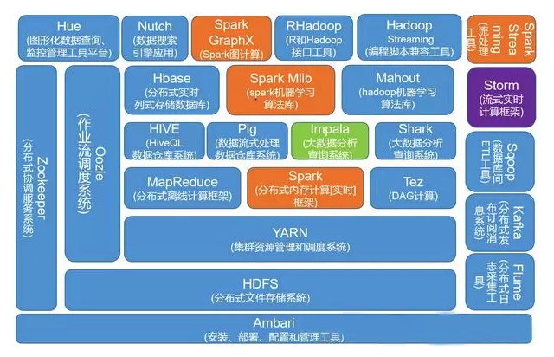
8

